申請書式２
Audax Randonneurs Hiroshima Permanents 1200km （『しまなみ・四国お遍路さん』：三崎港発着）
コース詳細ＵＲＬ
尾道＜＞今治区間 | https://ridewithgps.com/routes/31818745
四国区間内 | https://ridewithgps.com/routes/31807100

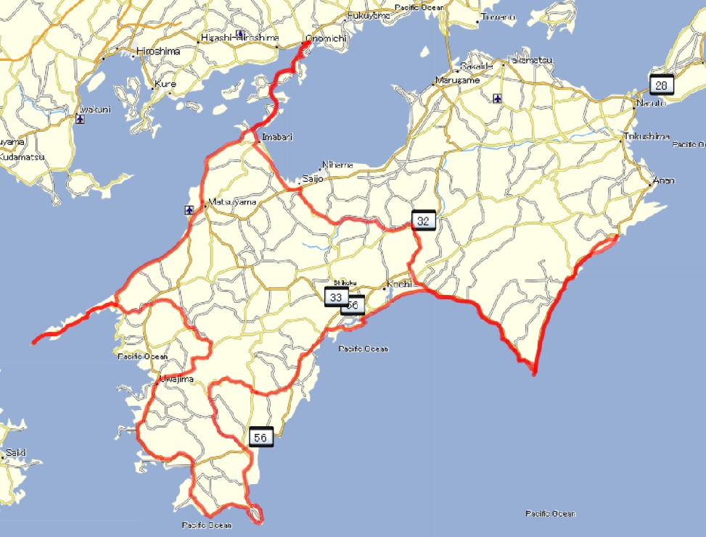
スタート／ゴール
PC-1
PC-２
PC-３
PC-４
PC-５
PC-６
PC-７
PC-８
PC-９
PC-10
PC-11
PC-12
PC-13

